Detalhamento_Avarias
Detalhamento da Cobrança

Cliente | xxxx
Contrato: | xxxx

Placa: | xxxx |  | VALOR TOTAL
Modelo: |  |  | R$1,150.00
Cor:

1 | Pintura para-choque traseiro | Valor | R$320.00
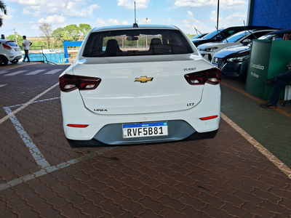

2 | Recuperação e pintura para-lama dianteiro direito | Valor | R$370.00
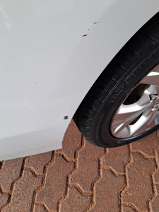

3 | Pintura para-lama dianteiro direito |  | R$280.00

4 | Mão de obra troca do para-brisa |  | R$180.00
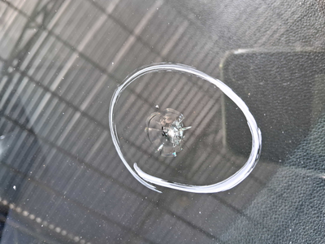

5 | CHECKLIST — Avaria reportada na peça 'capo' (REVISAR) |  | R$0.00
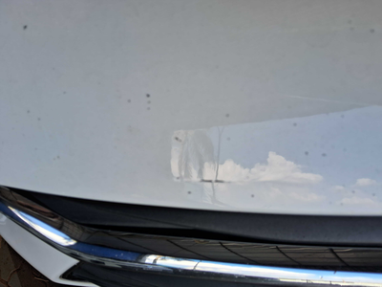

6 | CHECKLIST — Avaria reportada na peça 'paralama_traseiro_direito' (REVISAR) |  | R$0.00
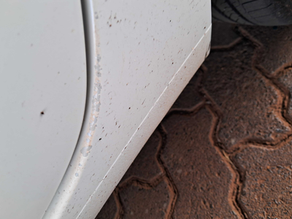

7 | CHECKLIST — Avaria reportada na peça 'porta_traseira_direita' (REVISAR) |  | R$0.00
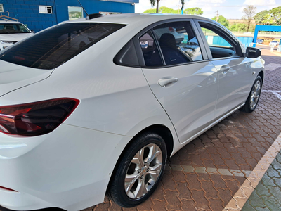

8 | CHECKLIST — Avaria reportada na peça 'teto' (REVISAR) |  | R$0.00
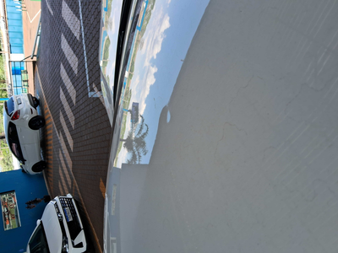

9 | PEÇA (cotação manual): parabrisa — Peça deve ser cotada à parte (informar valor manualmente). |  | R$0.00

